2.14
 |  |  |  | 主/码一体标 |  |  |  |  |  |  |  |  | 交期： 3.17
LOVE KNITS NYC#002 | 款号 | PO# | XX SMALL | X SMALL | SMALL | MEDIUM | LARGE | X LARGE | 1X | 2X | 3X |  | 工厂地址：
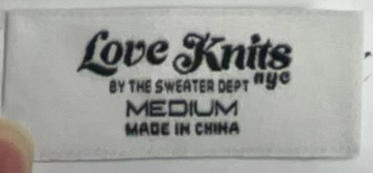 | SD-10363 |  | 830 | 970 | 1410 | 2120 | 1740 | 1530 | 660 | 590 | 590 |  | 等通知
 | SD-10092 |  | 1860 | 2200 | 5000 | 5700 | 5300 | 3250 | 1440 | 1220 | 1160 |  | 等通知
 | SD-10818 |  | 2120 | 2420 | 5690 | 6350 | 5530 | 3650 | 1540 | 1250 | 1250 |  | 等通知
 | 样品 |  | 200 |  |  | 400 |  |  |  |  |  |  | 晟隆：张攀 /13082678235 威海晟隆进出口有限公司 威海市高区文化西路197号华安观海大厦15楼

 |  |  |  |  | 240 | 480 | 480 | 240 |  |  |  | 1440
 |  |  |  |  | 260 | 510 | 510 | 260 |  |  |  | 1460
 |  |  |  |  | 20 | 30 | 30 | 20 |  |  |  | 20

 |  |  |  | 170 | 340 | 532 | 388 | 244 | 146 | 122 | 74 | 2016
 |  |  |  | 190 | 360 | 560 | 410 | 270 | 170 | 150 | 100 | 2040
 |  |  |  | 20 | 20 | 28 | 22 | 26 | 24 | 28 | 26 | 24

 |  |  |  | 647 | 1102 | 1270 | 1054 | 694 | 407 | 359 | 287 | 5820
 |  |  |  | 670 | 1130 | 1300 | 1080 | 720 | 430 | 390 | 310 | 5850
 |  |  |  | 23 | 28 | 30 | 26 | 26 | 23 | 31 | 23 | 30

 |  |  |  | 939 | 2238 | 2841 | 2361 | 1662 | 819 | 459 | 459 | 11778
 |  |  |  | 970 | 2270 | 2880 | 2400 | 1700 | 850 | 490 | 490 | 11820
 |  |  |  | 31 | 32 | 39 | 39 | 38 | 31 | 31 | 31 | 42

